(1) 수평주행&제어전원_배터리 에너지
2025.10.29 / TABOS.CO.KR
노랑색 셀 | 은 고객이 숫자를 입력하는 셀입니다. |  |  |  | 고등색 셀 | 은 고객이 숫자를 변경할 수 있는 셀입니다.
파랑색 셀 | 은 계산결과 값으로 핵심적인 항목입니다.
(1/2) 수평주행부 & 제어전원 부문 / AMR(주행로봇, 전기차) 리튬전지 용량 계산서
( 검토 1/3 ) 평균 소비전력(W)의 계산
항목 : | 모터 최대출력(W) ( A ) | 모터 수량 ( B ) | 모터 출력 합산 ( C ) | 모터 부하율 (%) (D) | 모터 실제 부하(W) ( E ) | 모터 가동률(%) ( F ) | 평균 부하 전력(와트) ( G )
게산식, Note : |  |  | C = A * B | 모터 최대출력대비 모터에 평균적으로 걸리는 부하 % | E = C * D , 예 : 모터가 750W이지만 실제 부하는 300W이다. | 장비(AMR,로봇)가 움직이는 시간 비율 %, 휴지기간 감안한 가동률 | G = E * F 배터리를 사용하는 기계(AMR,AGV 등)가 평균적으로 소모하는 전력(와트)
 | 입력하는 값 ↓ | 입력하는 값 ↓ | 자동 계산된 값 ↓ | 입력하는 값 ↓ | 자동 계산된 값 ↓ | 입력하는 값 ↓ | 자동 계산된 값 ↓
(입력하는 값) 수평주행 모터 W | 400W | 2 개 | 800W | 35% | 280W | 80% | 224W
 | 0W | 0 개 | 0W | 35% | 0W | 80% | 0W
(입력하는 값) 기타 모터 용량 W ( 예. 컨베이어용 ) | 0W | 0 개 | 0W | 35% | 0W | 10% | 0W
(입력하는 값) 제어전원 W ( 평균 소비전력 ) |  |  |  |  |  |  | 100W
평균소비 전력 _ 합계 _( H ) --> 가동시간을 1시간이라 할 때 시간평균 전력 < 자동계산된 값 > |  |  |  |  |  |  | 324W

주의 (1) : 본 계산식은 UP/Down 구동장치가 없는 경우입니다. 있는 경우에는 본 엑셀 문서의 "(2)승하강구동" 시트에 가서 추가적으로 계산하십시오.
주의 (2) : 본 계산식은 모터 용량이 최적으로 선정되었다는 조건입니다. 만일 모터 용량이 여유있게 선정되었다면 모터 부하율을 낮춰 계산하십시오.

( 검토 2/3 ) 필요한 배터리 에너지(Wh) 계산
항목 : |  |  | 평균소비전력(W) ( H ) | 시간 ( J ) | 필요 에너지량 (Wh) ( K ) | 배터리 이용률 (%) ( L ) | 필요한 배터리 에너지 (Wh) ( M )
게산식, Note : |  |  |  | ( 1번 충전후 사용시간 ) ( 보통 최소 6시간 이상으로 함 ) | K = H * J | 배터리 잔량 20% 남기고 배터리 충전은 90%까지만 ---> 결국 이용률은 70% | M = K / L , 선정할 배터리 제조사에서 제시하는 공칭용량(Wh)을 이 계산된 값보다 더 큰 것을 선정.
(입력하는 값) |  |  | 위에서 가져온 값 ↓ | 입력하는 값 ↓ | 자동 계산된 값 ↓ | 입력하는 값 ↓ | 자동 계산된 값 ↓
자동계산된 값 : 배터리 용량 ( Wh ) |  |  | 324W | 6시간 | 1940Wh | 70% | 2771Wh
M
( 검토 3/3 ) 이 다음 STEP ?
위에서 계산한 배터리 용량을 바탕으로 배터리를 선정합니다. 그러나, 승하강구동(수직,리프팅)부가 있다면, "(2) 승하강구동(수직,리프팅)_" 시트로 이동하여 계속 계산하십시오. ---> 다음 시트(Sheet)로 이동 !

(2) 승하강구동(수직,리프팅)__배터리 에너지
2025.10.29 / TABOS.CO.KR
노랑색 셀 | 은 고객이 숫자를 입력하는 셀입니다. |  |  | 고등색 셀 | 은 고객이 숫자를 변경할 수 있는 셀입니다.
파랑색 셀 | 은 자동 계산된 값으로 핵심적인 항목입니다.
(2/2) 승하강구동(수직,리프팅 only) 부문 / AMR(주행로봇, 포크리프터) 리튬전지 용량 계산서
주의 : 승하강 구동을 유압실린더(유압팩)로 할 경우 리튬전지로 기동할 수 없는 경우가 대부분입니다. 속도 조절이 가능한 모터(BLDC)로 승하강 유닛을 구성할 때만 본 계산식이 유효합니다.
*** 주석 *** 가속구간의 동력이나 정속구간의 동력이나 비슷하다.
가속 구간의 가속도가 중력가속도에 비해 상대적으로 낮기 때문이다.
위에서 계산된 가속구간에서 필요동력(E) 보다 약 1.5배 여유를 둔 동력(W,와트)을 배터리가 충분히 공급할 수 있도록 배터리를 선정한다. (참고 : 1.5배 여유를 두는 이유는 예기치 못한 돌발적인 토크가 필요할 수도 있기 때문 )
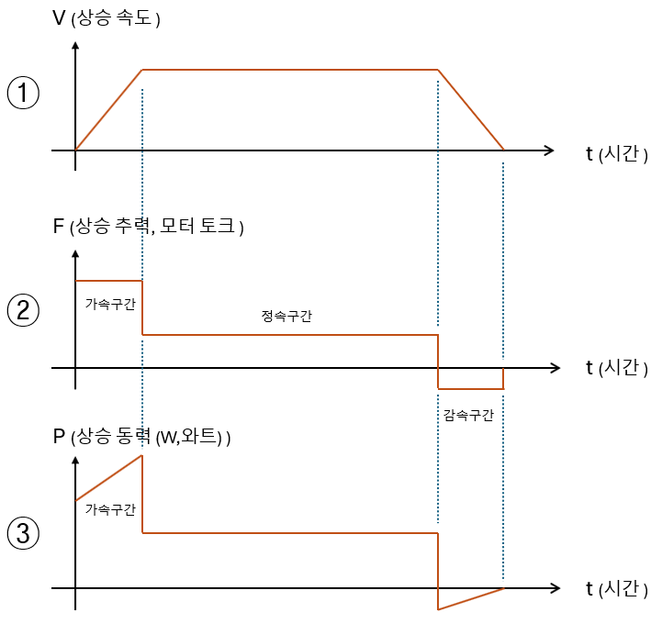

( 검토 1/5 ) 승강시 가속 구간 필요 동력
항목 : | 승강 총 하중 ( P ) | 상승 속도 ( Q ) | 가속시간 ( R ) | 계산된 가속구간 에서 필요한 동력 ( S ) | 승강 동력전달 효율 ( T ) | 상승시 가속구간에서 필요한 동력 ( U )
Note : | ( 업다운 기구 뭉치 중량 ) + (가반 하중 ) | 보통 리프트 승하강 속도 = 약 20~100mm/sec |  | S=Px(9.81+a/1000)xQ/1000 , 승하강 기구의 동력전달 효율이 100%로 가정 | 감속기, 볼스크루 등의 동력전달 효율 | U = S / T , 배터리에서 공급되는 동력
 | 입력하는 값 ↓ | 입력하는 값 ↓ | 입력하는 값 ↓ | 자동 계산된 값 ↓ | 입력하는 값 ↓ | 자동 계산된 값 ↓
(입력하는 값) --> | 500 Kg | 60 mm/sec | 2.00 sec | 295 W | 80% | 369 W
 |  | (자동 계산된 값) a(가속도) = Q / R | 30 mm/sec2 | 가속구간에서 필요한 동력 (P) = F x V = (M x a) x V = M x ( 가속도 + 중력가속도 g) x V |  | 모터 출력은 위 크기보다 최소 30% 이상 더 커야 합니다.

( 검토 2/5 ) 승강시 정속 구간 필요 동력
항목 : | 승강 총 하중 ( P-1 ) | 상승 속도 ( Q-1 ) |  | 계산된 정속 상승에 필요한 동력 ( S-1 ) | 승강 동력전달 효율 ( T-1 ) | 상승시 정속구간에서 필요한 동력 ( U-1 )
Note : | ( 업다운 기구 뭉치 중량 ) + (가반 하중 ) | 보통 리프트 승하강 속도 = 약 20~100mm/sec |  | 승하강 기구의 동력전달 효율이 100%로 가정 | 감속기, 볼스크루 등의 동력전달 효율 | (U-1) = (S-1) / (T-1) , 배터리에서 공급되는 동력
 | 입력하는 값 ↓ | 입력하는 값 ↓ |  | 자동 계산된 값 ↓ | 입력하는 값 ↓ | 자동 계산된 값 ↓
(입력하는 값) --> | 500 Kg | 60 mm/sec |  | 294 W | 80% | 368 W
 |  |  |  | P(와트)= F x V(속도) =Kg x g(중력가속도) x m/sec

( 검토 3/5 ) 배터리가 안정적으로 공급해야 할 최대 전류값 계산
 | 적용 배터리_전압 |  | 적용배터리_공급전류
항목 : | 배터리 전압 ( V ) | 배터리 공급 최대 동력 ( W ) | 배터리 공급 최대 전류 ( X ) | 배터리 선정을 위한 검토사항 :
Note : | 배터리 전압 25V 또는 50V | W= V x 1.5배 | X= W / V | 배터리 사양서를 보고 (X)항목의 전류값이 배터리 정격전류보다 더 낮아야 합니다.
 | 입력하는 값 ↓ | 자동 계산된 값 ↓ | 자동 계산된 값 ↓
V
X
(입력하는 값) --> | 50 V | 553 W | 11 A

( 검토 4/5 ) 배터리 소모 에너지 계산 ( Wh ) |  |  | 상승속도 ( Z ) |  |  | 배터리 이용률 (%), ( L ) < 입력하는 값 ↓ >
 |  |  | ( 위에서 가져온 값 ) |  |  | 배터리 잔량 20% 남기고 배터리 충전은 90%까지만 ---> 결국 이용률은 70%
 |  |  | 60 mm/sec |  |  | 70%

항목 : | 상승시 정속구간에서 필요한 동력 ( U-1 ) | 승하강 스트로크 ( Y ) | 승강 시간/cycle ( Za ) | 승하강 횟수 ( Zb ) | 필요 에너지 (Wh) , ( Zc ) | 필요한 배터리 에너지 (Wh) ( ZZ )
Note : |  | 단위 mm | Za=Y / Z 상승시간=스트로크/속도 | ( 1번 충전후 사용시간 ) ( 보통 최소 6시간 이상으로 함 ), 이 기간동안 승하강 사이클, 설계자가 정함 | ZZ= (U-1) x (Za/3600) x Zb | ZZ = Zc / L , 선정할 배터리 제조사에서 제시하는 공칭용량(Wh)을 이 계산된 값보다 더 큰 것을 선정.
 | 위에서 가져온 값 ↓ | 입력하는 값 ↓ | 자동 계산된 값 ↓ | 입력하는 값 ↓ | 자동 계산된 값 ↓ | 자동 계산된 값 ↓
ZZ
(입력하는 값) --> | 368 W | 200 mm | 3 sec | 500 cycles | 170 Wh | 243Wh

( 검토 5/5 ) 필요한 총 배터리 용량의 계산 및 배터리 선정
< 가. 적용할 배터리의 공칭 용량 > 앞 Sheet에서 계산한 "(1)수평주행&제어전원 ~ "에서 계산한 배터리 용량( M )과 이 Sheet에서 계산한 배터리 용량과 ( ZZ )를 합산한다. 배터리 총용량 (Wh) = M + ZZ
< 나. 적용할 배터리의 전류 공급능력 검토 > 포크 리프트의 경우 승강(Lifting) 동작에서 배터리 공급전류가 최대치가 됩니다. 따라서 최종 선정된 배터리의 전류 공급능력이 공칭전압에 해당되는 전류 계산값 ( X ) 이상을 배터리에서 공급해 줄 수 있는 지 꼭 확인하십시오.

